Hoja 1
Nombre emisora | Frecuencia operación | Ancho de banda señal recibida | señal L+R (SI/NO) | Pilot (SI/NO) | Señal L-R (SI/NO) | señal RBDS (SI/NO) | Emisora registrada | Imagen de evidencia
COLOMBIA ESTEREO | 92.9MHZ | 156KHZ | SI | SI | SI | SI | INTERES PUBLICO | 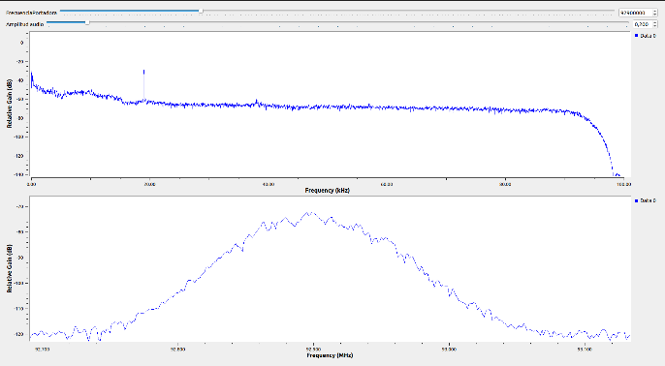
EMISORA COMUNITARIA LA BRUJULA - ÁREA DE SERVICIO No.1 | 93.4MHZ | 180KHZ | SI | SI | SI | SI | COMUNITARIA | 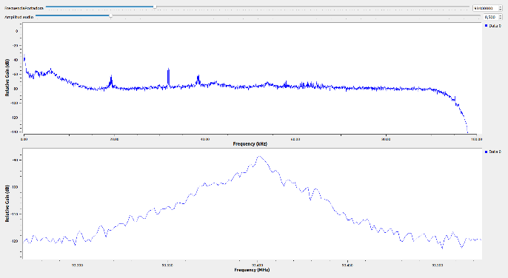
EMISORA DE COMUNITARIA EN BUCARAMANGA - ÁREA DE SERVICIO No.2 | 105.1MHZ | SI | SI | SI | SI | SI | COMUNITARIA | 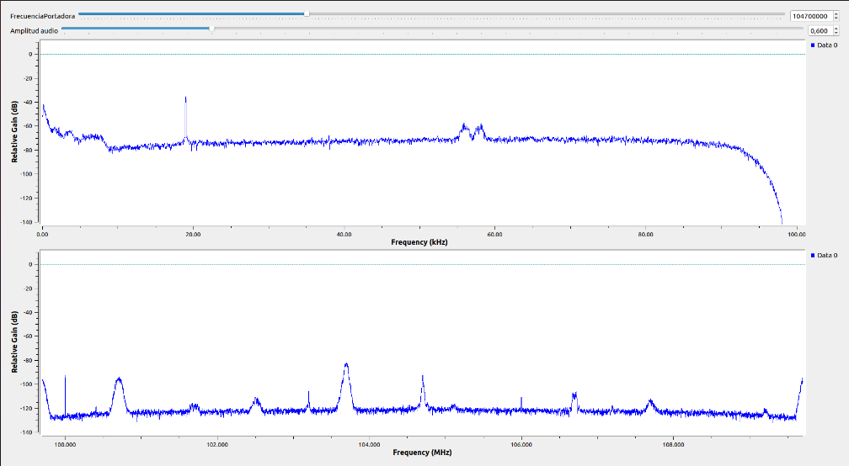
EMISORA DE INTERES PUBLICO EN BUCARAMANGA | 100.7MHZ | 160KHZ | SI | SI | SI | SI | INTERES PUBICO | 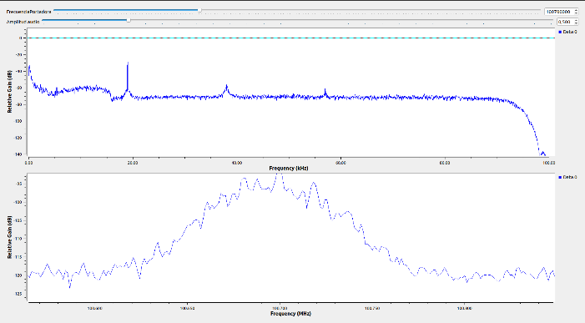
EMISORA DE INTERÉS PÚBLICO EN BUCARAMANGA | 91.7MHZ | 151KHZ | SI | SI | SI | NO | INTERES PUBLICO | 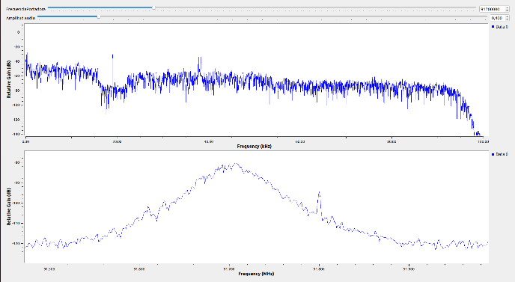
LA FM | 99.7MHZ | 175KHZ | SI | SI | SI | NO | COMERCIAL | 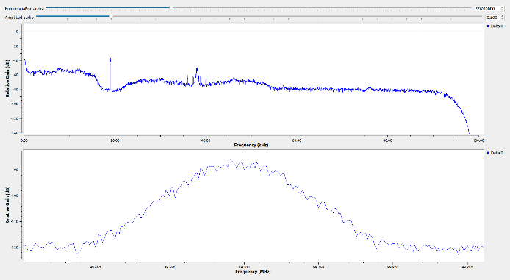
LA MEGA ESTEREO | 102.5MHZ | 183KHZ | SI | SI | NO | NO | COMERCIAL | 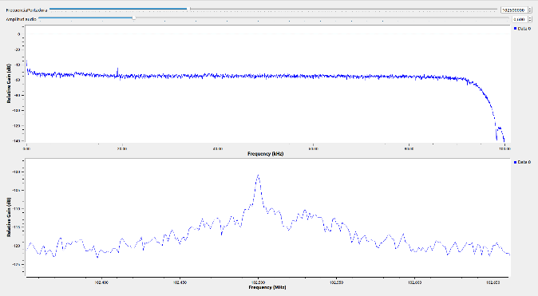
SANTO TOMAS ESTEREO | 96.2MHZ | 178KHZ | SI | SI | SI | SI | INTERES PUBLICO
TROPICANA | 95.7MHZ | 150KHZ | SI | SI | SI | SI | COMERCIAL | 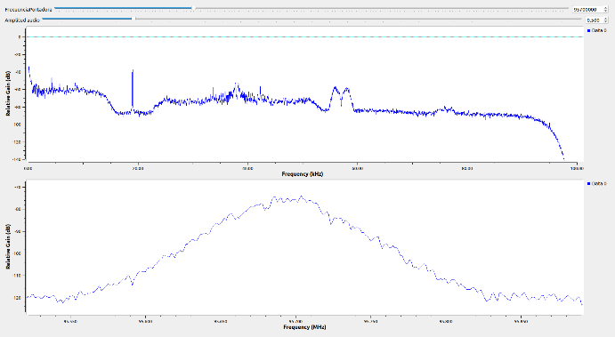
W RADIO | 90.7MHZ | 117KHZ | SI | SI | SI | SI | COMERCIAL | 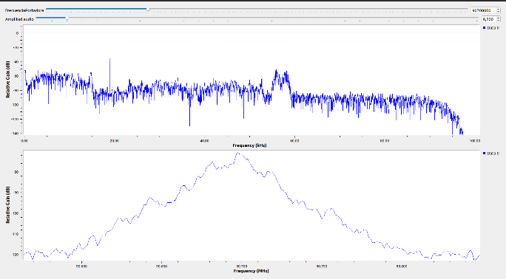
UTS - TU RADIO STEREO | 101.7MHZ | 113KHZ | SI | SI | NO | NO | INTERES PUBICO | 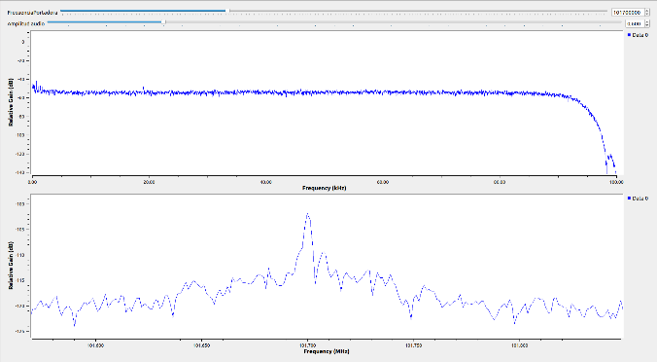

FUERA DE BUCARAMANGA
LA MEGA ESTEREO | 99.2MHZ | 122KHZ | SI | SI | NO | NO | COMERCIAL | 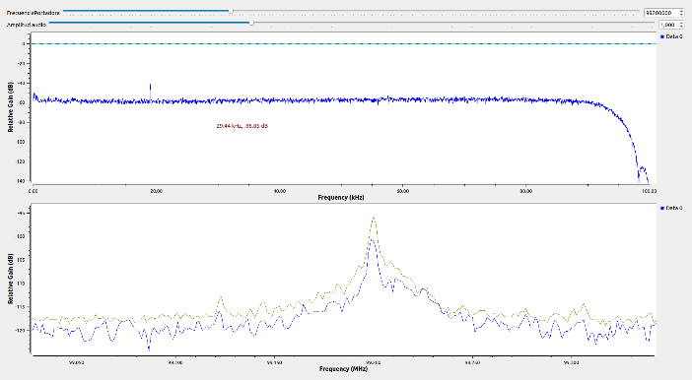
EMISORA DE INTERES PUBLICO EN OCAÑA | 103.7MHZ | 114KHZ | SI | SI | SI | SI | INTERES PUBLICO | 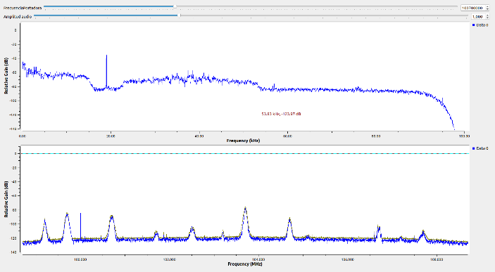
RADIONICA | 92.3MHZ | 116KHZ | SI | SI | SI | SI | INTERES PUBICO | 